Hoegland
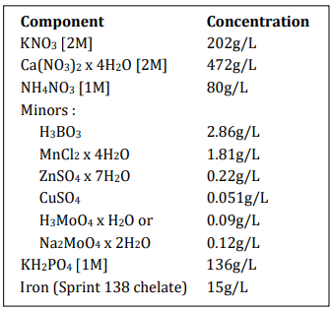
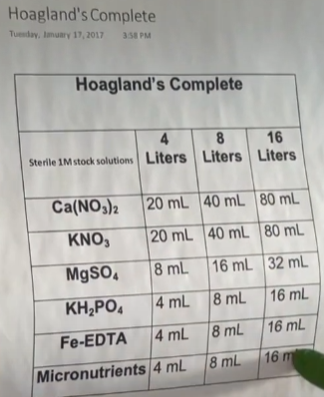
Solution nutritive de Hoegland

Component | Concentration [g/L] | ml de composant pour /1L | ml pour 15 L
2M KNO3 | 202 | 2.5 | 37.5
2M Ca(NO3)2•4H2O | 472 | 2.5 | 37.5
2M MgSO4•7H2O | 493 | 1 | 15
1M NH4NO3 | 80 | 1 | 15
Micro-nutri
H3BO3 | 2.86 | 1 | 15
MnCl2•4H2O | 1.81
ZnSO4•7H2O | 0.22
CuSO4 | 0.051
Na2MoO4•2H2O | 0.12
1M KH2PO4 (pH à 6 avec 3M KOH) | 136 | 0.5 | 7.5
Fer (Sprint 138 iron chelate) | 15 | 1,5*2 =3 | 45

